Install Git
Hướng dẫn sử dụng TorToiGit

1. Link Download:
 | Git for window: | http://git-scm.com/
 | for 64-bit OS: | http://download.tortoisegit.org/tgit/1.8.14.0/TortoiseGit-1.8.14.0-64bit.msi
 | for 32-bit OS: | http://download.tortoisegit.org/tgit/1.8.14.0/TortoiseGit-1.8.14.0-32bit.msi

2. Install Git và TorToiseGit

3. Thiết định cơ bản
 | git config --global user.name "<name>"
 | git config --global user.email "<email>"

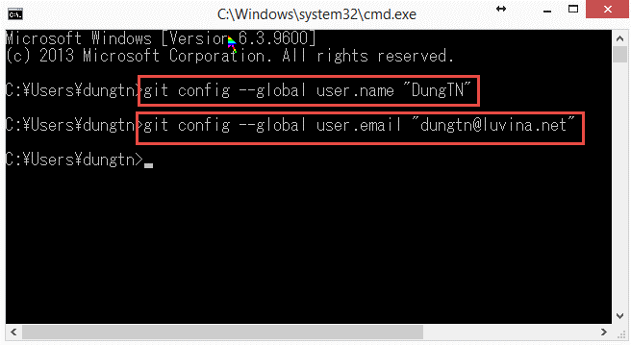

4. Hướng dẫn sử dụng TorToiGit cơ bản

 | - Clone (Như check out trong SVN)
 | - Commit (chỉ commit vào git local, chưa thực push lên git server)
 | - Push (thực hiện push toàn bộ file đã commit lên git server)
 | - Pull (Thực hiện update data từ git server về local và merge với repository local)
 | - Fetch + Rebase (Thực hiện update data từ git server về local nhưng không merge với repository local. Không làm thay đổi phiên bản ở local)

5. TorToiGit + Git (chuyên sâu)
 | Cần gì thì tự tìm hiểu thêm
 | - branch
 | - revision
 | - reflog
 | - clone branch
 | - merge branch
 | - tags
 | - stash (save, pop. List)

Clone
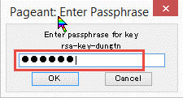
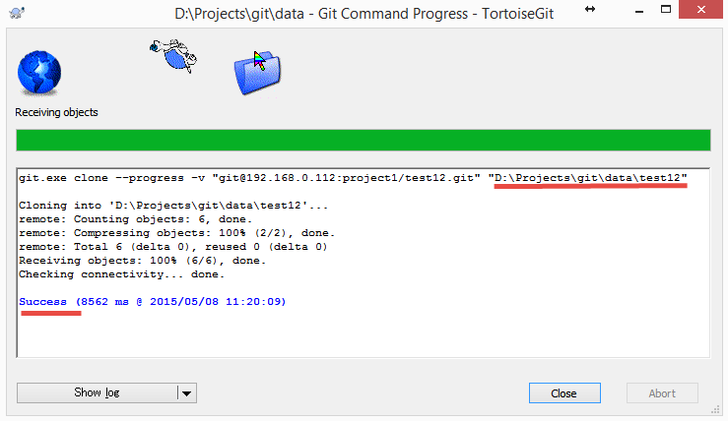
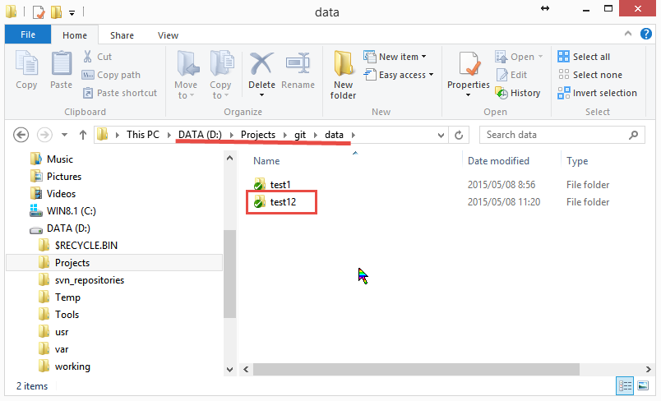
Clone Repository trong TorToiGit

Clone git repository (check out)

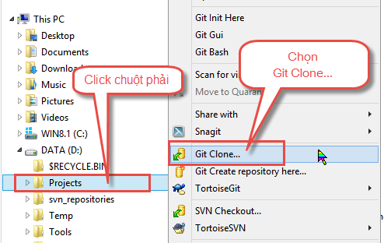

Clone với http protocol
 | Với http protocol bắt buộc phải xác thực username/password mỗi khi kết nối đến git server

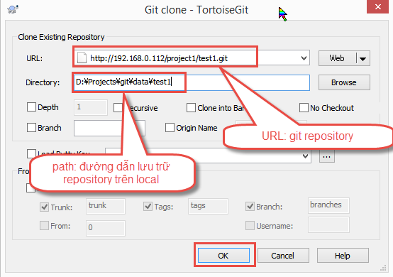

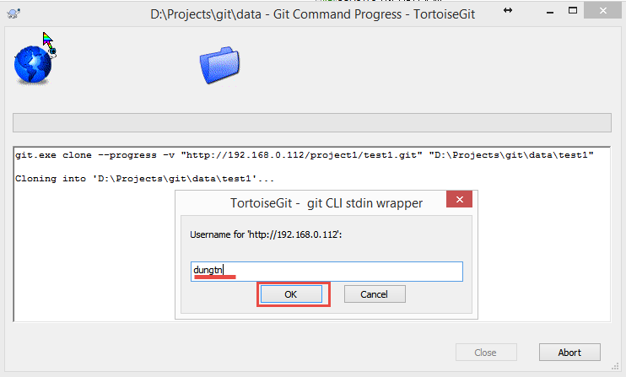

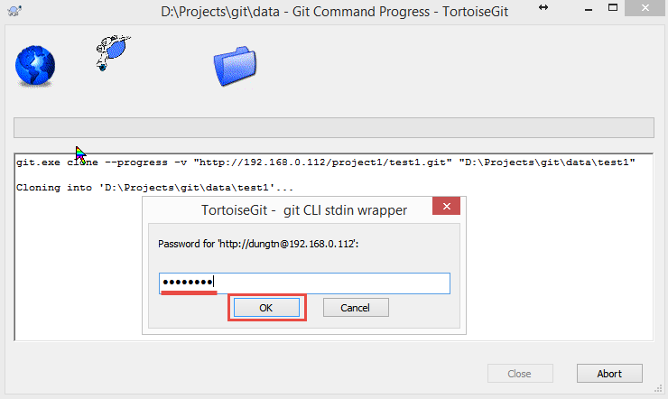

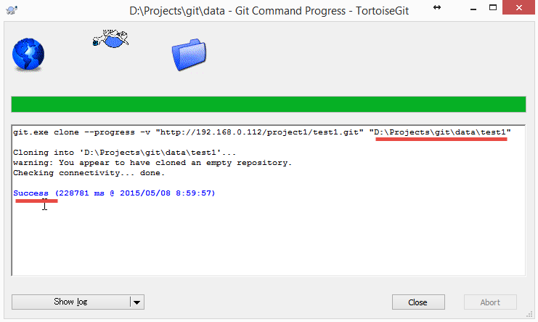

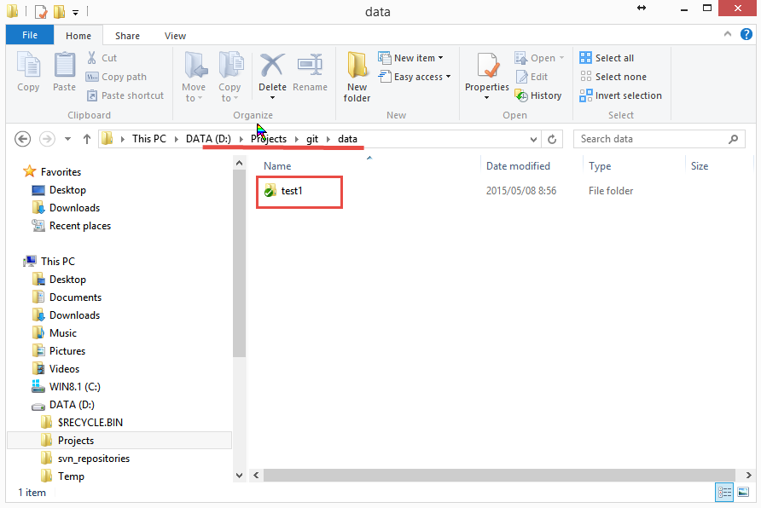

Clone với git protocol
 | Với git protocol bắt buộc phải đăng ký SSH-Key với git server
 | Tạo, đăng ký SSH Key. Xem sheet [SSH Key]

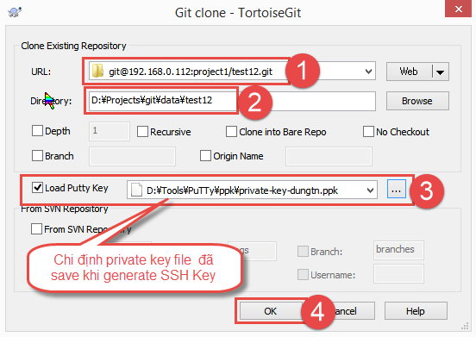

 | Nhập passphrase nếu khi tao5 SSH Key có chỉ định passphrase

Commit - Push
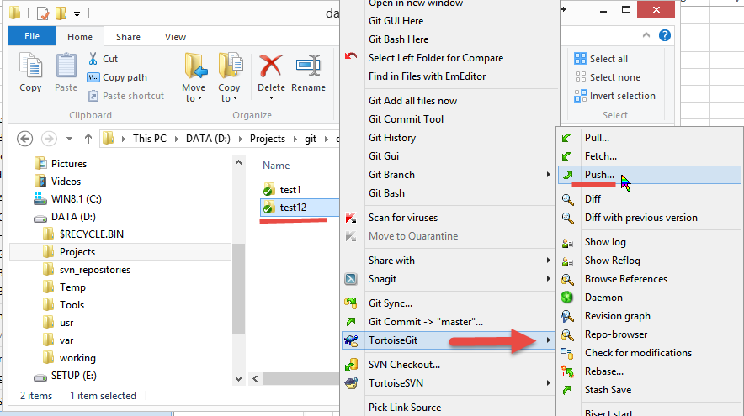
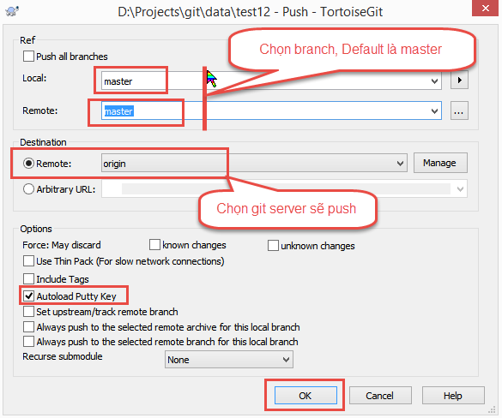
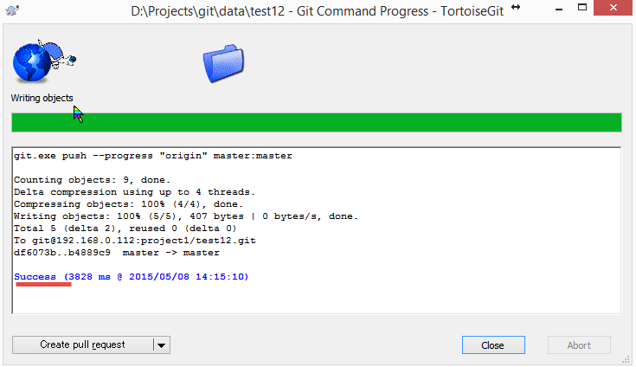
Commit - Push data trong TorToiGit

1. Commit (chỉ commit vào git local, chưa thực push lên git server)
 | Đối tượng commit là những file tạo mới và những file đã commit và có chỉnh sửa

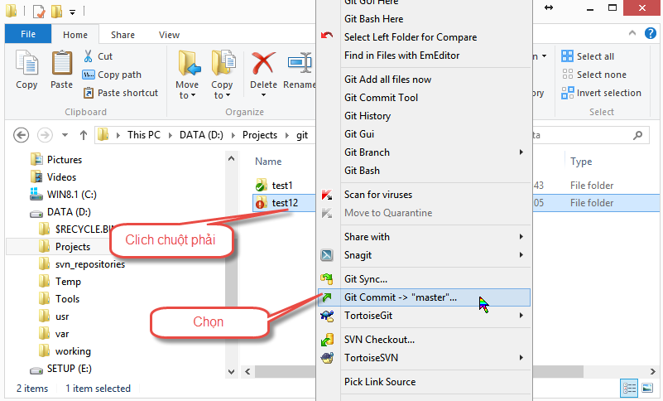

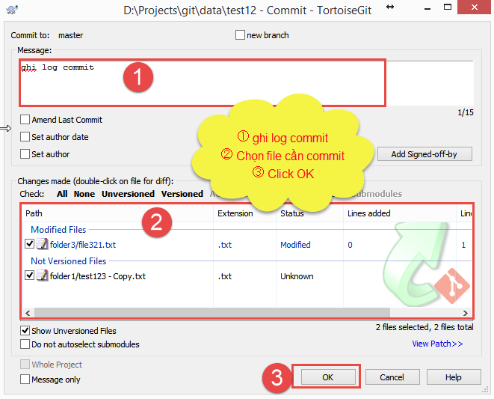

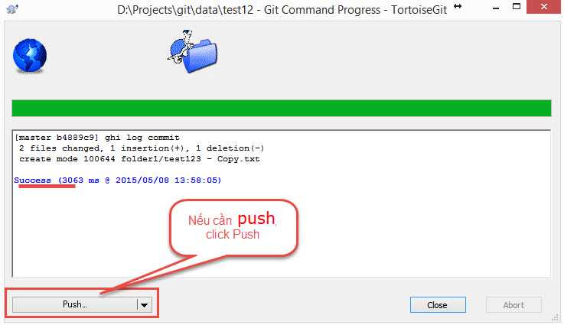

2. Push (thực hiện push toàn bộ file đã commit lên git server)
 | Những file tạo mới và những file đã commit và có chỉnh sửa cần phải được commit trước khi push
 | Rule là phải pull (hoặc fetch + rebase) trước khi push

Pull - Fetch
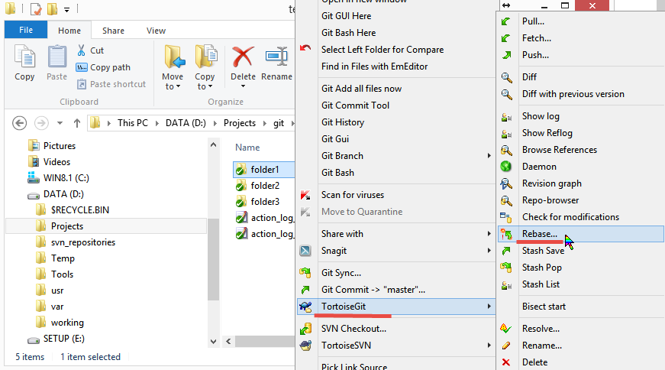
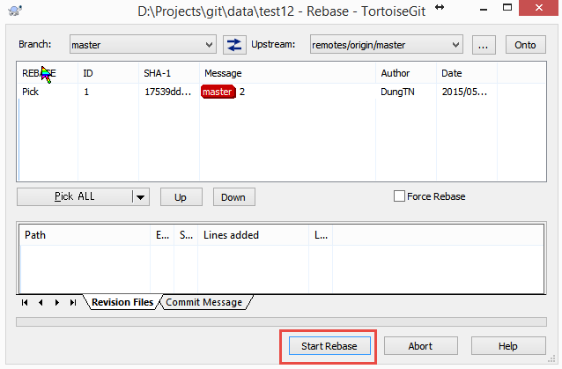
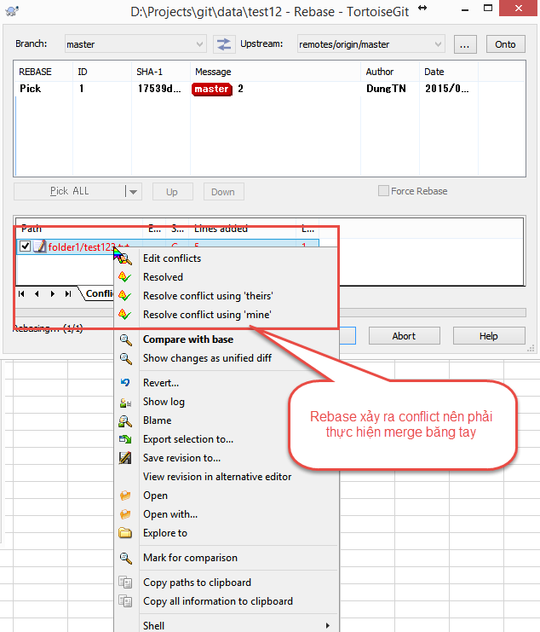
Pull - Fetch + Rebase data trong TorToiGit

1. Pull (Thực hiện update data từ git server về local và merge với repository local)

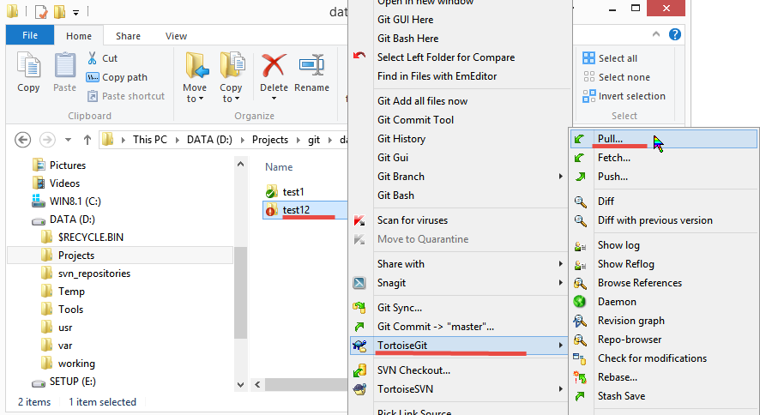

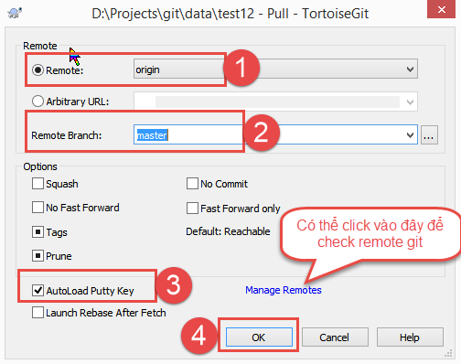

 |  | Trường hợp file cần update có chỉnh sửa và đã commit và update conflict | Trường hợp file cần update có chỉnh sửa nhưng chưa commit
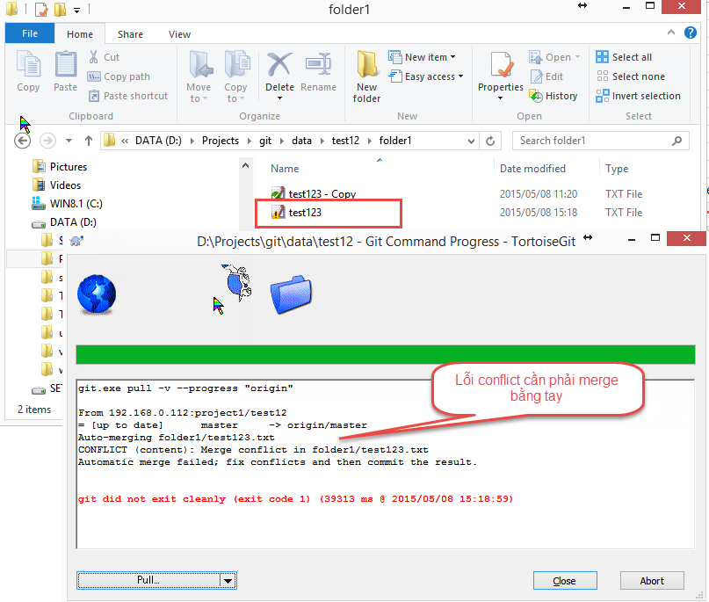
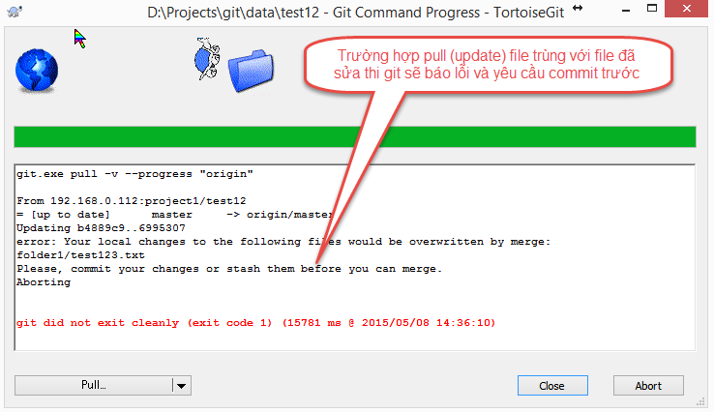

 | Commit sau khi merge xong

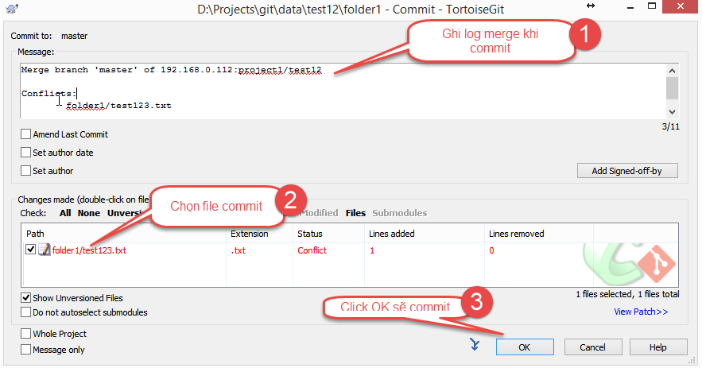

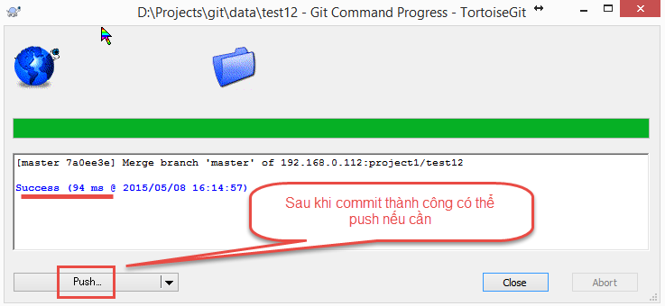

 | Sau khi commit có thể Push nếu cần

2. Fetch + Rebase (Thực hiện update data từ git server về local nhưng không merge với repository local. Không làm thay đổi phiên bản ở local)
 | Thực hiện fetch update data từ git server về local và tạo ra một branch khác nên không ảnh hưởng gì đến phiến bản local

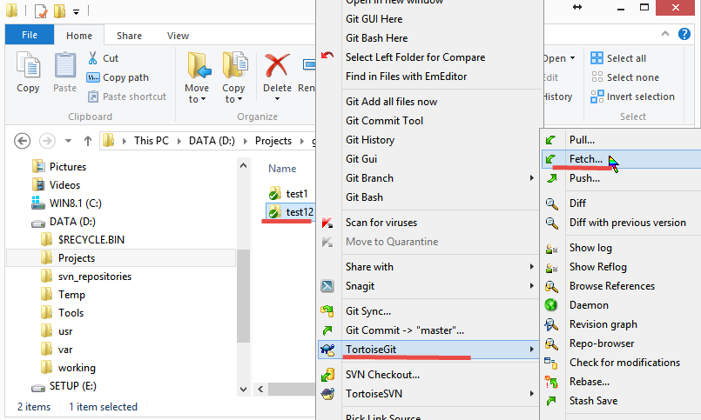

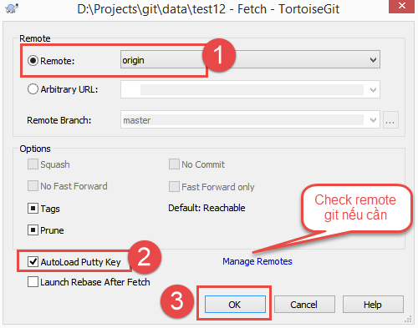

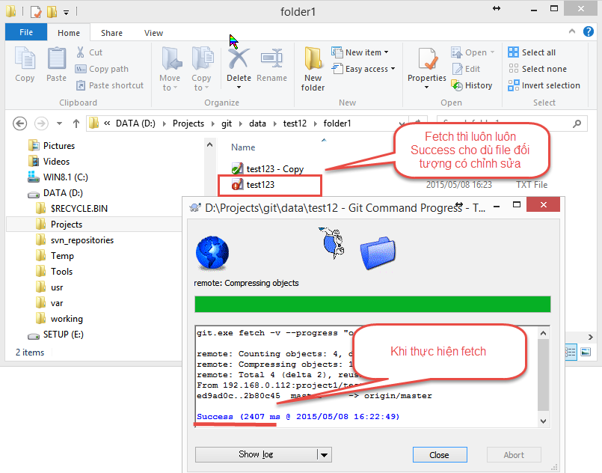

 | Commit sau khi fetch cũng luôn luôn success vì chưa thực hiện merge
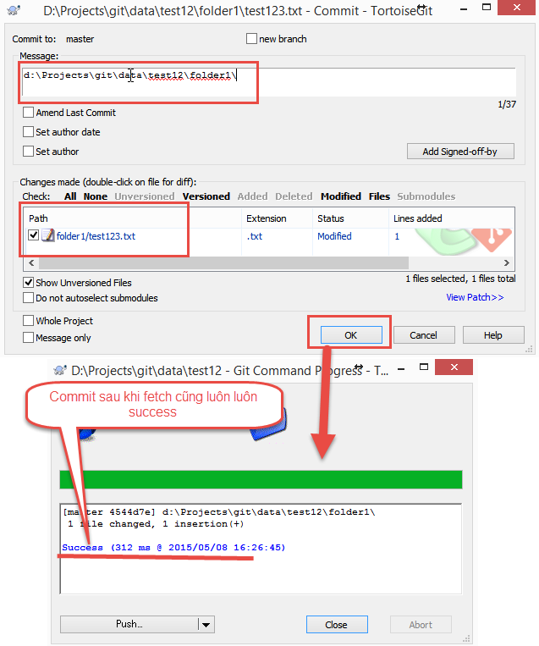

 | Merge sau khi fetch bằng cách thực hiện rebase
 | Nếu merge không được thì sẽ xảy ra conflict và phải thực hiện merge bằng tay

SSH Key
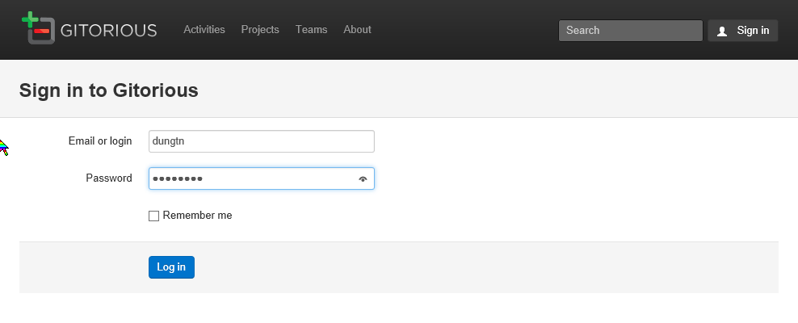
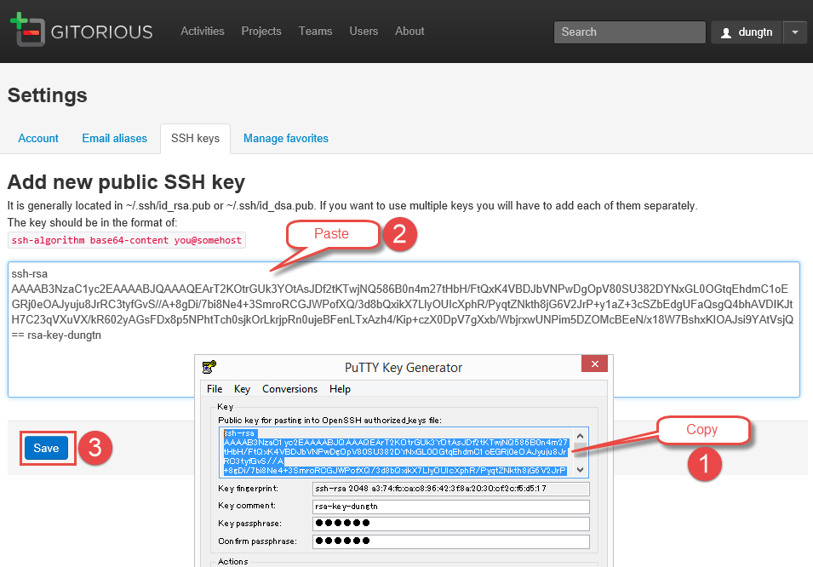
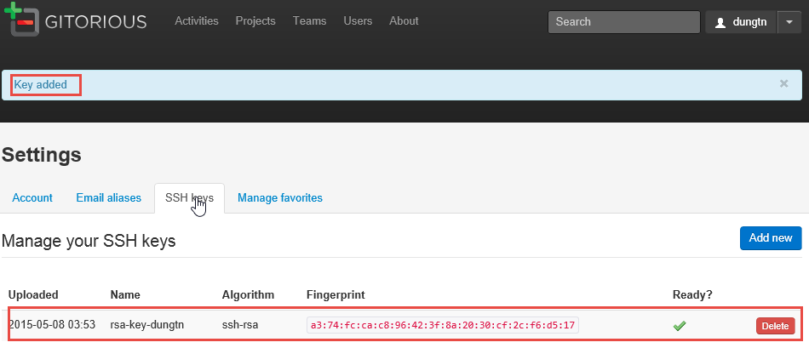
Hướng dẫn đăng ký SSH Key

1. Generate SSH Key với puttygen

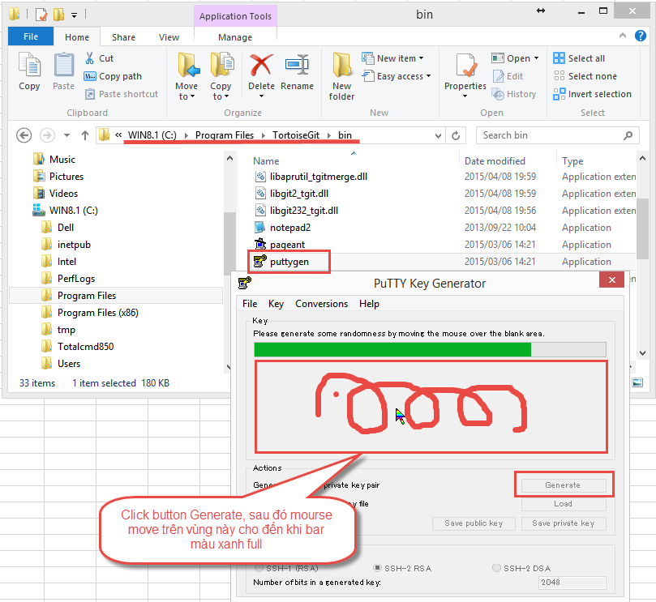

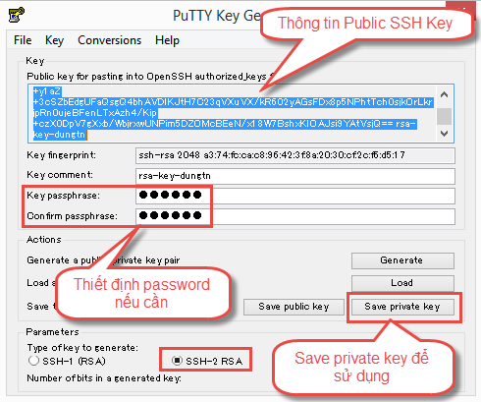

2. Đăng ky SSH Key với Git server
 | Login vào git server
 | URL: http://192.168.0.112/login | (IP sẽ thay đổi phụ thuộc vào server install git server)

Project Admin
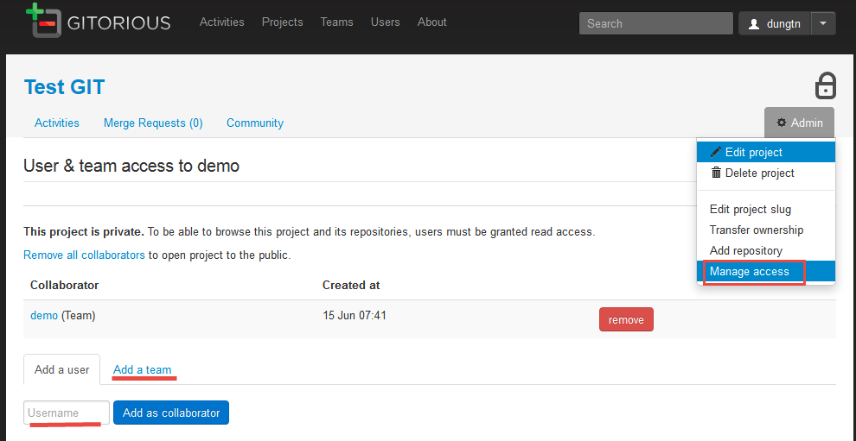
Hướng dẫn sử dụng Gitorious: Project Admin

1. Login vào hệ thống quản lý repositories
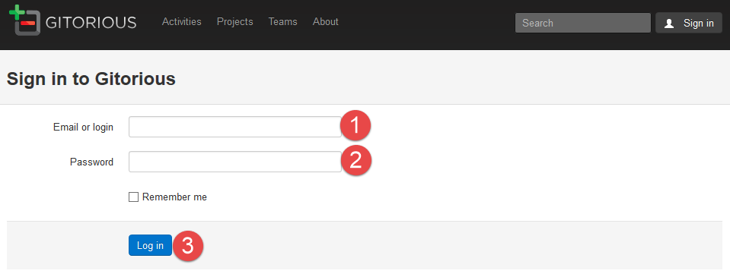

2. Tạo Project

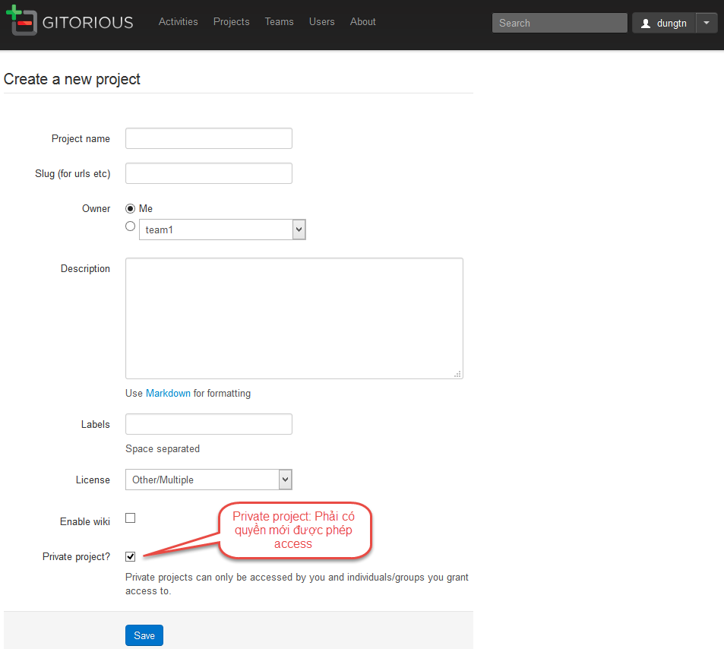

3. Chỉnh sửa tên project / Xóa project + tất cả repository thuộc project (Xóa vật lý)

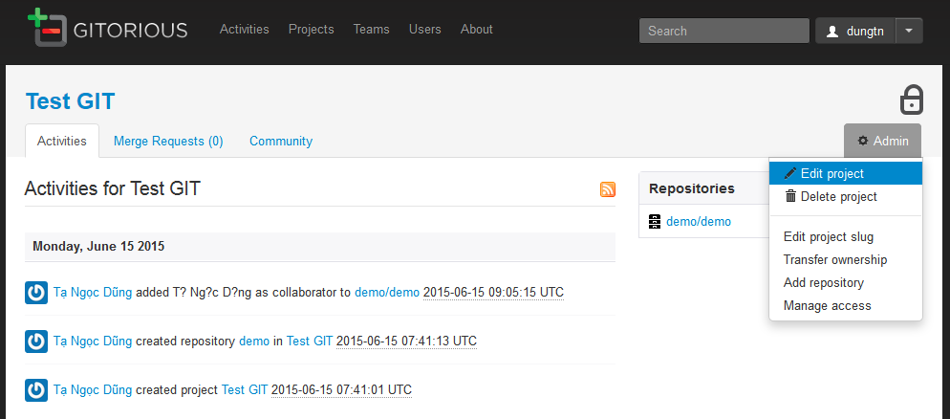

4. Thiết định quyền access vào project cho users hoặc team

Repository admin
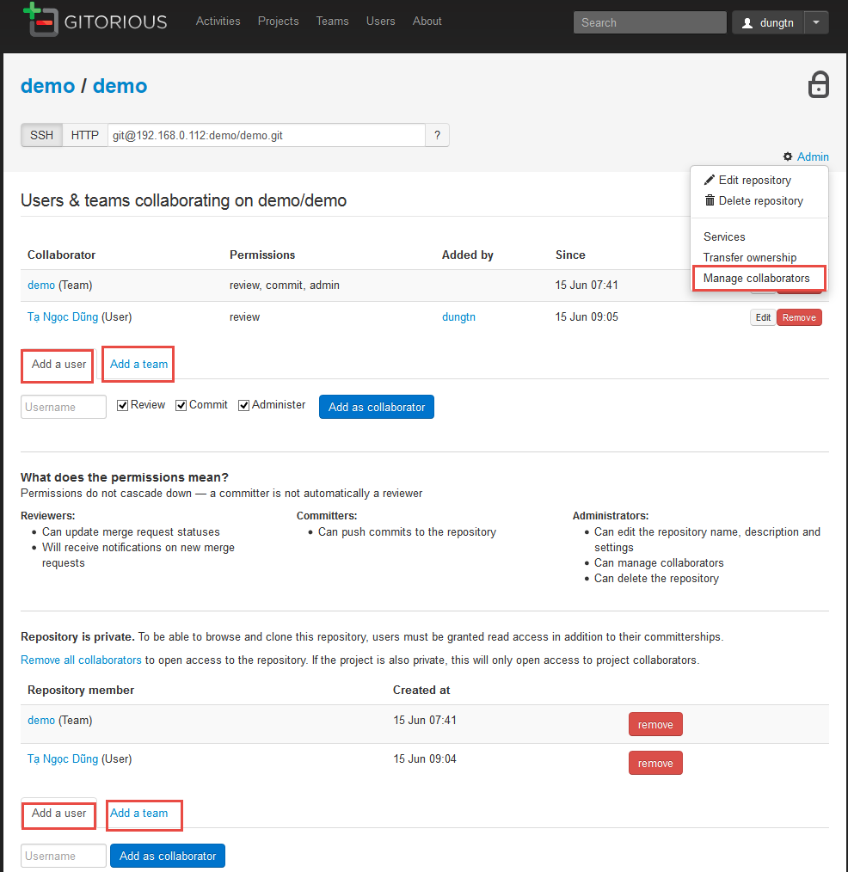
Hướng dẫn sử dụng Gitorious: Repository Admin

1. Tạo repository

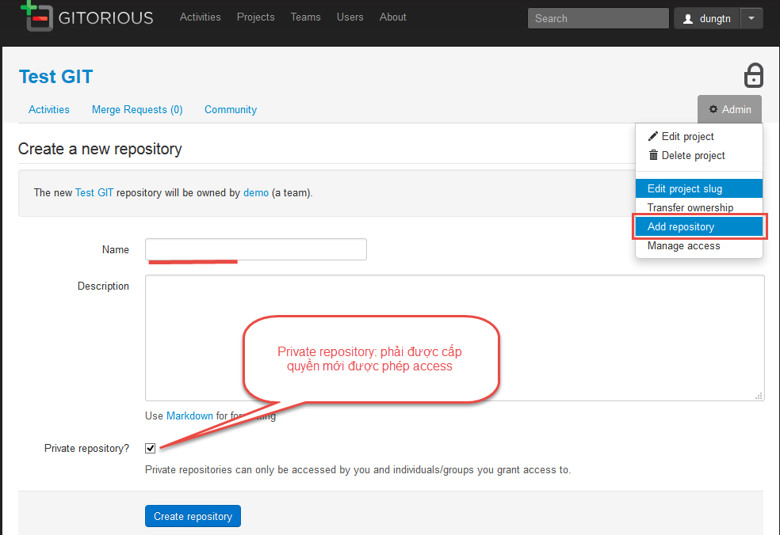

2. Chỉnh sửa tên repository
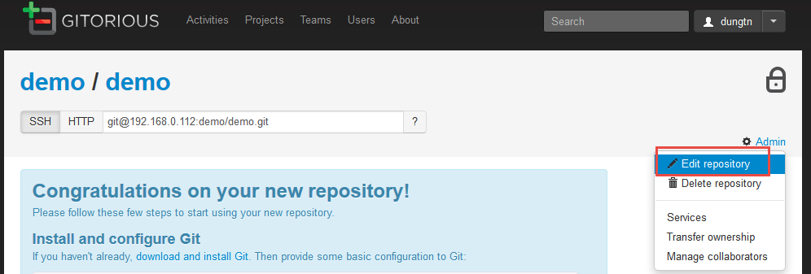

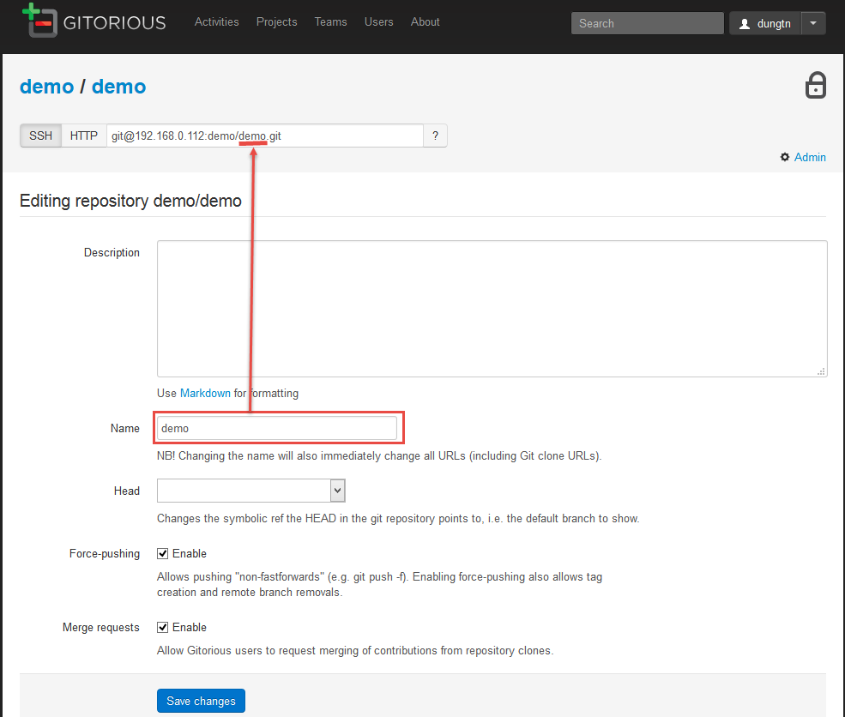

3. Xóa repository (xóa vật lý)

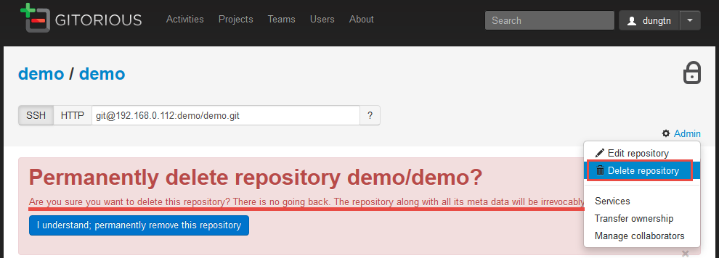

4. Quản lý quyền truy cập repository

Team Admin
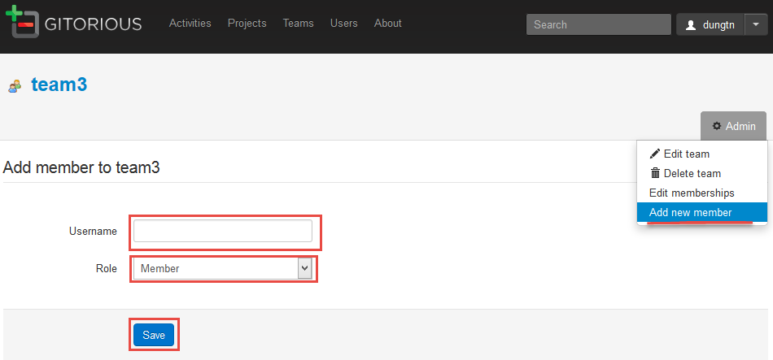
Hướng dẫn sử dụng Gitorious: Users Admin

1. Tạo Team

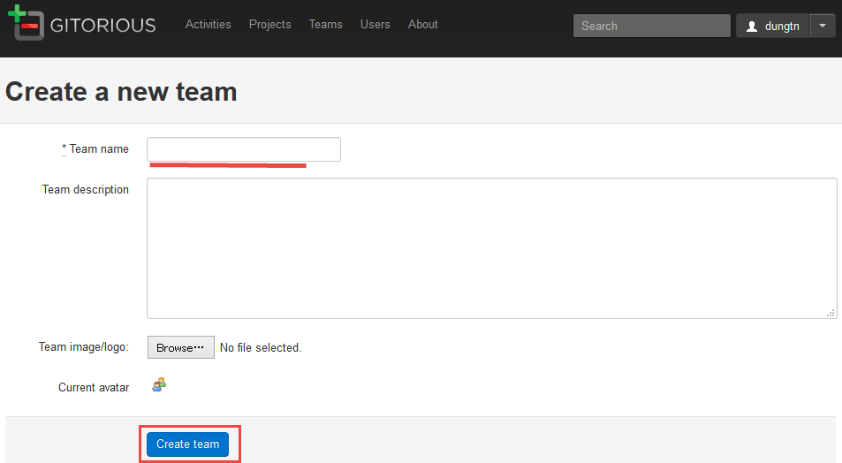

2. Edit Team

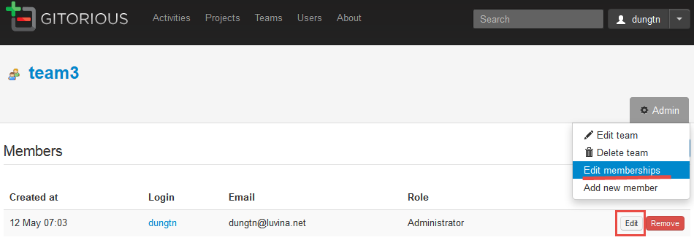

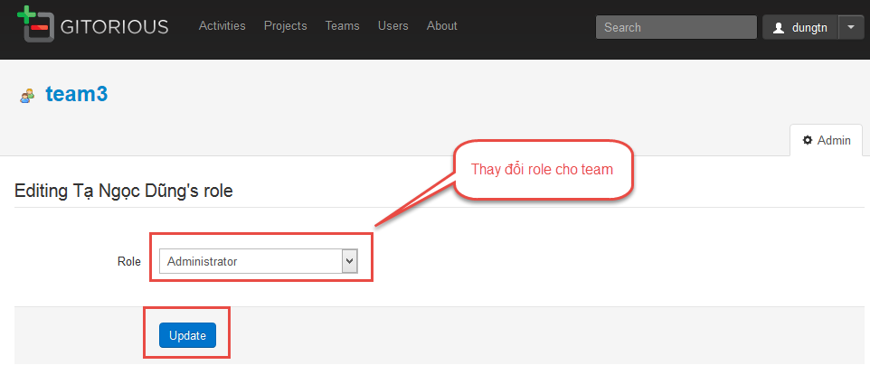

3. Add member vào team

